상품제안서
풀칼라 오바록 천연고무칼라 마우스패드 240×200mm | 상품코드: S29040

 |  |  |  |  |  |  | 02-713-8555 | www.synergygift.co.kr
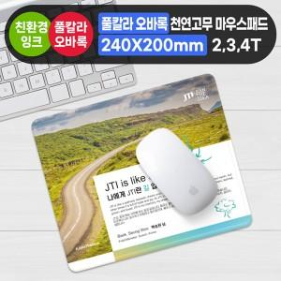

【상세/제작정보】

【인쇄/포장옵션】 | 풀칼라 / OPP(비닐)

【공급단가】 | 수량 | 300~ | 500~ | 1,000~ | 3,000~ | 5,000~
*VAT별도 | 2T | 2,360원 | 2,270원 | 2,180원 | 2,100원 | 2,040원
 | 3T | 2,560원 | 2,470원 | 2,370원 | 2,280원 | 2,220원
 | 4T | 2,830원 | 2,730원 | 2,620원 | 2,520원 | 2,450원

【상품 URL】 | https://www.synergygift.co.kr:443/src/goods_detail.php?gdno=29040

